Tablero



TABLERO DE RENDICIÓN DE CUENTAS
ACTUALIZADO AL 29 DE FEBRERO DEL 2024
DIRECCIÓN GENERAL DE TRANSPORTES
 |  |  |  |  |  |  |  |  |  | Información Pública

AUTORIDADES |  |  | GESTIÓN DE PRESUPUESTO |  | EJECUCIÓN PRESUPUESTARIA POR GRUPOS DE GASTO |  | EJECUCIÓN PRESUPUESTARIA POR CLASIFICACIÓN GEOGRÁFICA |  | SERVICIOS PERSONALES, TÉCNICOS Y PROFESIONALES
Director General | Lic. Julio Alberto Nuñez Mejia ( a partir del16 de febrero de 2024) |  | Presupuesto vigente 2023 | Q14,951,270.00 | Grupo (000): SERVICIOS PERSONALES | Q1,877,969.22 | Región (I) :METROPOLITANA | Q1,971,089.35 | Presupuesto para pago de salarios y honorarios | Q9,459,732.00
 | Lic. Bernardo Ramos Juarez ( hasta el 14 de febrero de 2024) |  |  |  | Grupo (100): SERVICIOS NO PERSONALES | Q148,640.25
Sub-Directora | Lic. Ana Lucia Tellez Rímola ( hasta el 22 de febrero de 2024) |  | Presupuesto ejecutado | Q2,101,540.97 | Grupo (200): MATERIALES Y SUMINISTROS | Q74,931.50 | Región (II): NORTE | Q44,645.16
 |  |  |  |  | Grupo (300): PROPIEDAD, PLANTA, EQUIPO E INTANGIBLES | Q-
 |  |  | Porcentaje de ejecución | 14.06% | Grupo (400): TRANSFERENCIAS CORRIENTES | Q- | Región (III): NORORIENTE | Q- | Presupuesto ejecutado en pago de salarios y honorarios | Q1,877,969.22
 |  |  |  |  | Grupo (500): TRANSFERENCIAS DE CAPITAL | Q-
Porcentaje de ejecución | 14.06%
Porcentaje pendiente de ejecución | 85.94%
 |  |  | Porcentaje pendiente de ejecución | 85.94% | Grupo (900): ASIGNACIONES GLOBALES | Q- | Región (IV): SURORIENTE | Q-

 |  |  |  |  |  |  | Región (V): CENTRAL | Q- | Porcentaje de ejecución en el pago de salarios y honorarios | 19.85%

 |  |  |  |  | EJECUCIÓN POR FINALIDADES |  | Región (VI): SUROCCIDENTE | Q85,806.46
 |  |  |  |  | 010000 SERVICIOS PÚBLICOS GENERALES | Q-
 |  |  |  |  | 020000 DEFENSA | Q- | Región (VII): NOROCCIDENTE | Q- | Personal permanente 011 | 17 personas
 |  |  |  |  | 030000 ORDEN PÚBLICO Y SEGURIDAD CIUDADANA | Q- | Región (VIII): PETÉN | Q- | Personal temporal 021 Personal temporal 022 Jornales 031 | 2 personas 4 personas 0 personas
 |  |  |  |  | 040000 ATENCIÓN A DESASTRES Y GESTIÓN DE RIESGOS | Q- | Multiregional: | Q- | Servicios técnicos o profesionales 029 | 112 personas
 |  |  |  |  | 050000 ASUNTOS ECONÓMICOS | Q1,208,984.52 | 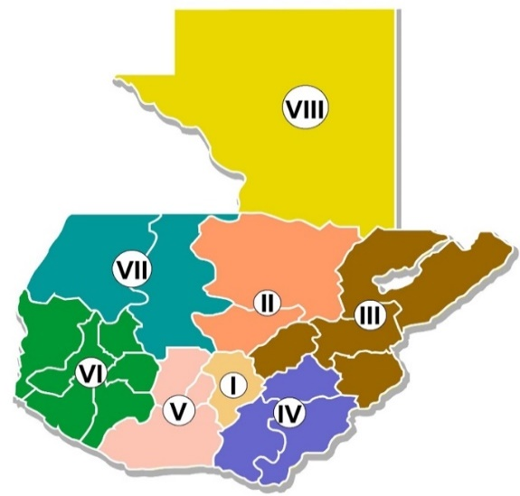 |  | Servicios técnicos o profesionales subgrupo 18 | 0 personas
 |  |  |  |  | 070000 URBANIZACIÓN Y SERVICIOS COMUNITARIOS | Q-
 |  |  |  |  | 080000 SALUD | Q-
 |  |  |  |  | 090000 ACTIVIDADES DEPORTIVAS, RECREATIVAS, CULTURA Y RELIGIÓN | Q-
 |  |  |  |  | 100000 EDUCACIÓN | Q-
 |  |  |  |  | 110000 PROTECCIÓN SOCIAL | Q-

 |  | Descripción del programa |  | Presupuesto vigente | Presupuesto ejecutado | Porcentaje de ejecución | PRINCIPALES AVANCES O LOGROS AL 29 DE FEBRERO DE 2024
PROGRAMA PRESUPUESTARIO | PROGRAMA 12 | REGULACIÓN DE TRANSPORTE EXTRAURBANO POR CARRETERA |  | Q14,951,270.00 | Q2,101,540.97 | 14.06% | 1. Eficiente ejecución presupuestaria al presente ejercicio fiscal, de acuerdo con las cuotas de caja asignadas por el Ministerio de Finanzas Publicas-MINFIN-. Lo cual se representa en un porcentaje de ejecución de 14.06 %, habiéndose atendido a 10,020 beneficiarios de los servicios prestados por la Dirección General de Transportes -DGT-.
 |  |  |  |  |  |  | 2. Incremento de los operativos de control realizados durante el periodo comprendido en el mes de enero a febrero de 2024, brindando un apoyo directo de seguridad vial a los usuarios, durante este periodo. A la fecha se han realizado un total 14 operativos de control.
 |  |  |  |  |  |  | 3 . Avance en la implementación de lo establecido en el Decreto Numero 5-2021 del Congreso de la República, Ley para la Simplificación de Requisitos y Trámites Administrativos, facilitando la atención a los usuarios y reduciendo los tiempos en los trámites realizados, habiendo a la fecha simplificado 17 trámites los cuales se encuentran a disponibilidad de los usuarios de los servicios prestados por la DGT.

DEPARTAMENTOS

METROPOLITANA | GUATEMALA | Q2,500,001.95
NORTE | ALTA VERAPAZ | Q0.00
 | BAJA VERAPAZ | Q0.00
NORORIENTE | IZABAL | Q410,932.43
 | ZACAPA | Q0.00
 | EL PROGRESO | Q332,159.67
 | CHIQUIMULA | Q0.00
SURORIENTE | JALAPA | Q0.00
 | SANTA ROSA | Q0.00
 | JUTIAPA | Q0.00
CENTRAL | ESCUINTLA | Q0.00
 | CHIMALTENANGO | Q0.00
 | SACATEPEQUEZ | Q0.00
SUROCCIDENTE | SUCHITEPEQUEZ | Q214,513.02
 | SOLOLA | Q0.00
 | TOTONICAPAN | Q0.00
 | QUETZALTENANGO | Q236,795.62
 | RETALHULEU | Q0.00
 | SAN MARCOS | Q0.00
NOROCCIDENTE | HUEHUETENANGO | Q0.00
 | QUICHE | Q0.00
PETEN | PETEN | Q211,765.94

